前提条件
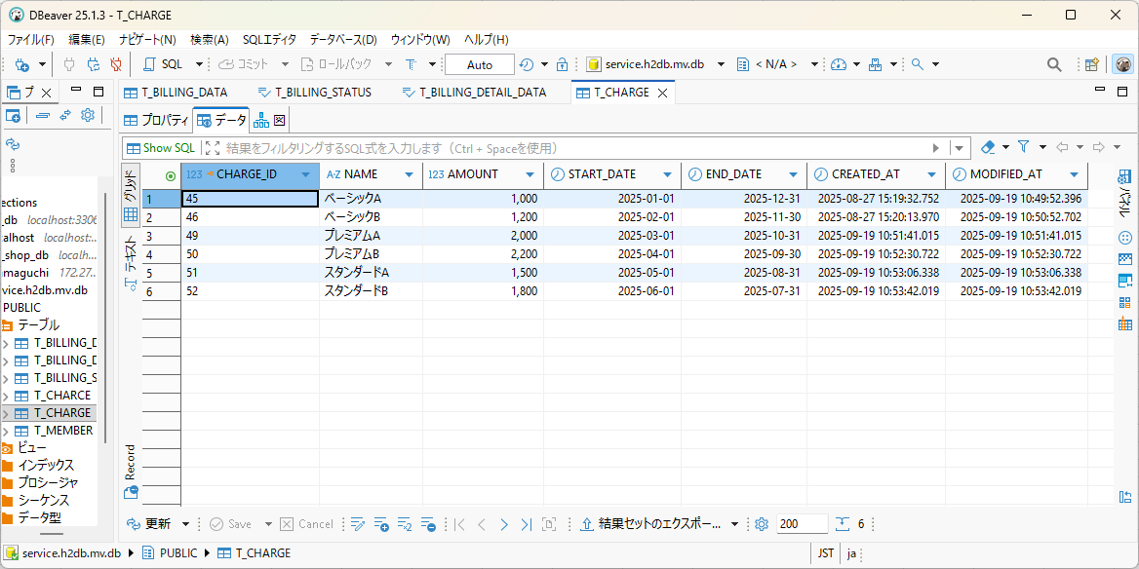
テスト内容： | あらかじめ、加入者テーブルと料金テーブルに、データを入れておく。
確認内容： | テーブルのデータ情報は、テスト結果を参照

T-_MEMBERのデータ
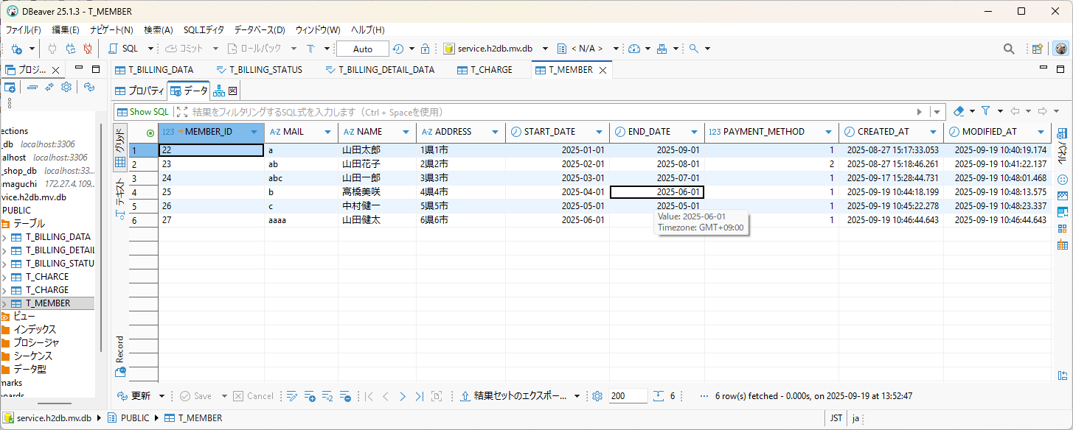

T_CHARGEのデータ

ケース1
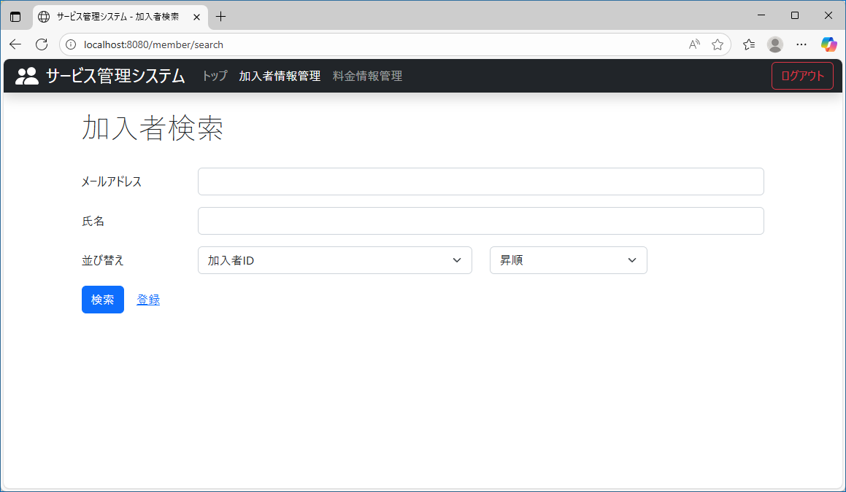
テスト内容： | 加入者検索画面を確認する。
確認内容： | 並び替えのテキストが追加されていること。
 | ドロップダウンリストが二つ表示されていること。
 | 何も操作しない状態で、左のドロップダウンリストには「加入者ID」、右のドロップダウンリストには、「昇順」が選択されていること。

ケース2
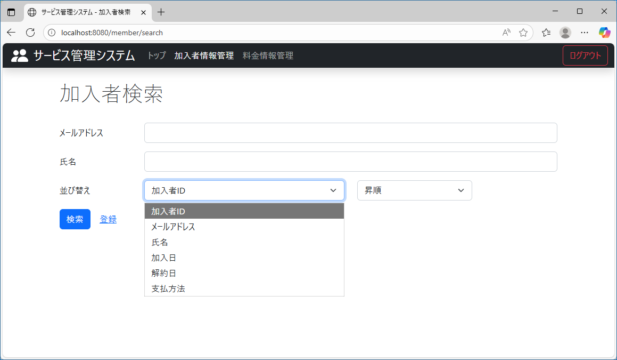
テスト内容： | 左のドロップダウンリストを押下する。
確認内容： | 以下の項目が選択できること。
 | 加入者ID
 | メールアドレス
 | 氏名
 | 加入日
 | 解約日
 | 支払方法

ケース3
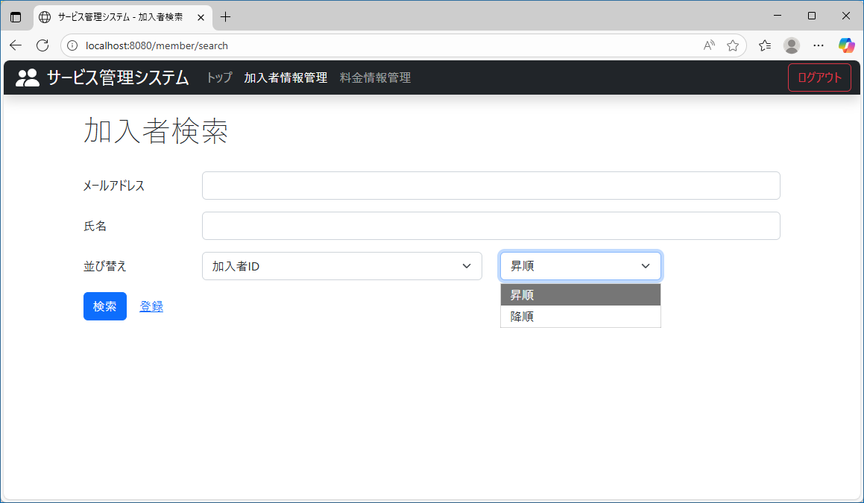
テスト内容： | 右のドロップダウンリストを押下する。
確認内容： | 以下の項目が選択できること。
 | 昇順
 | 降順

ケース4
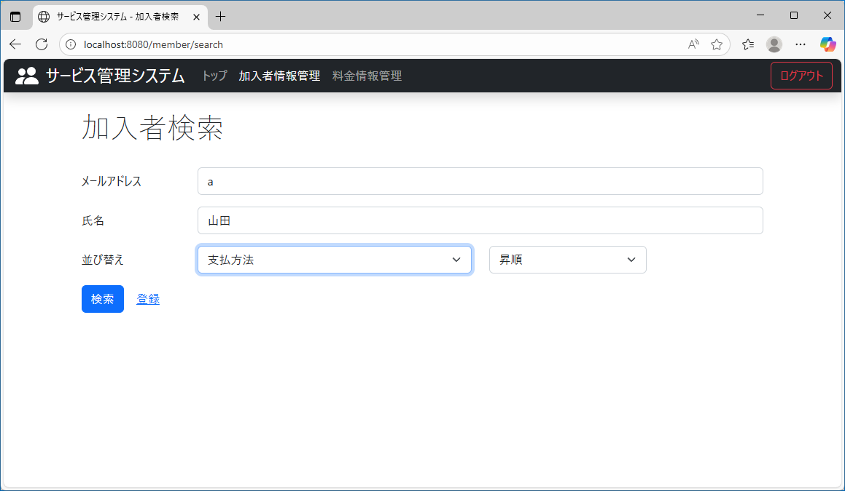
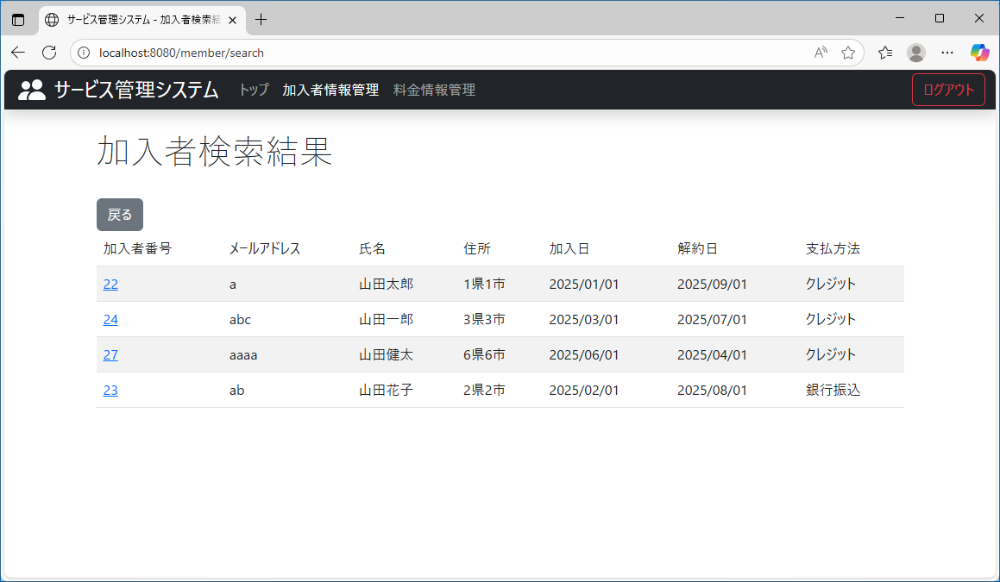
テスト内容： | メールアドレス、氏名にそれぞれ一致したテキストを入力し、ドロップダウンリストにそれぞれ、支払方法、昇順を選択し、検索ボタンを押下する。
確認内容： | 検索結果に該当者が、支払方法に対して昇順で表示されていること。

ケース5

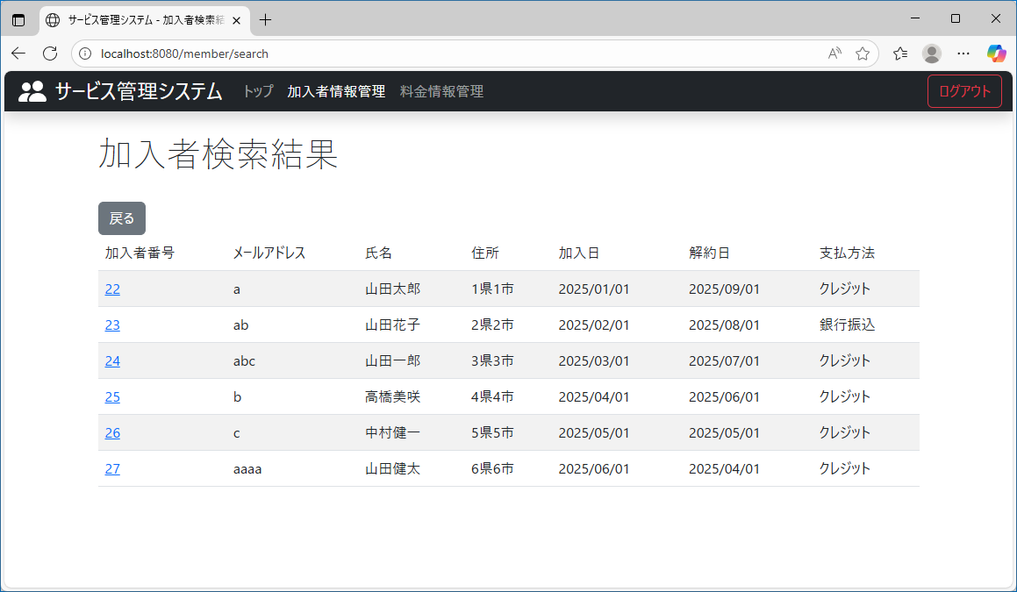
テスト内容： | メールアドレス、氏名を未入力にし、ドロップダウンリストにそれぞれ、加入者ID、昇順を選択し、検索ボタンを押下する。
確認内容： | 検索結果に該当者が、加入者IDに対して昇順で表示されていること。

ケース6
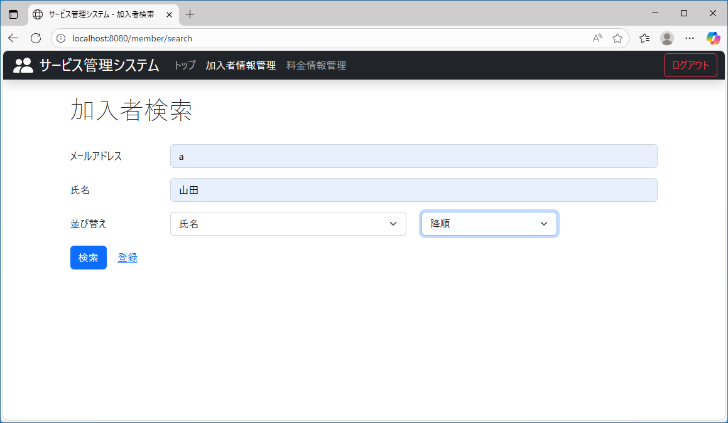
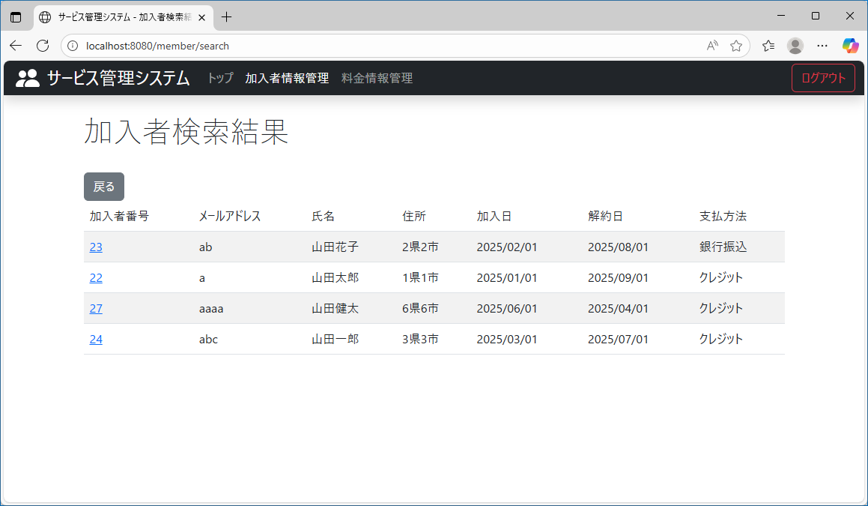
テスト内容： | 氏名のみ一致したテキストを入力し、ドロップダウンリストにそれぞれ、氏名、降順を選択し、検索ボタンを押下する。
確認内容： | 検索結果に該当者が、氏名に対して降順で表示されていること。

ケース7
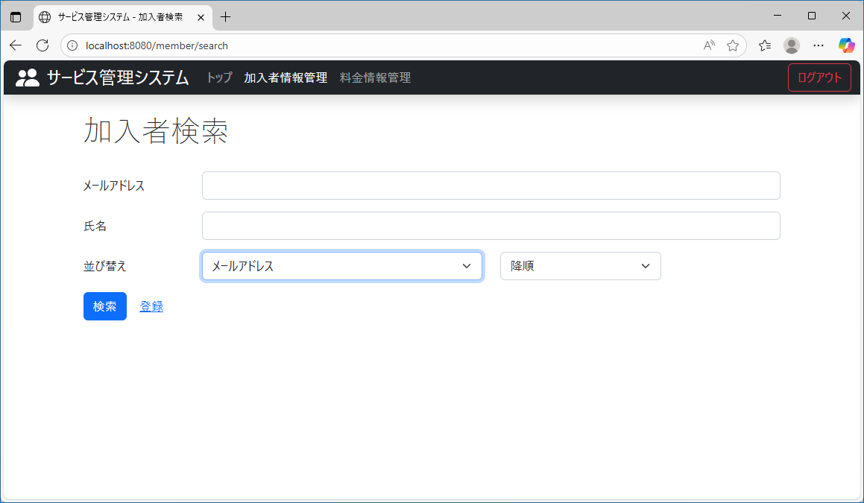
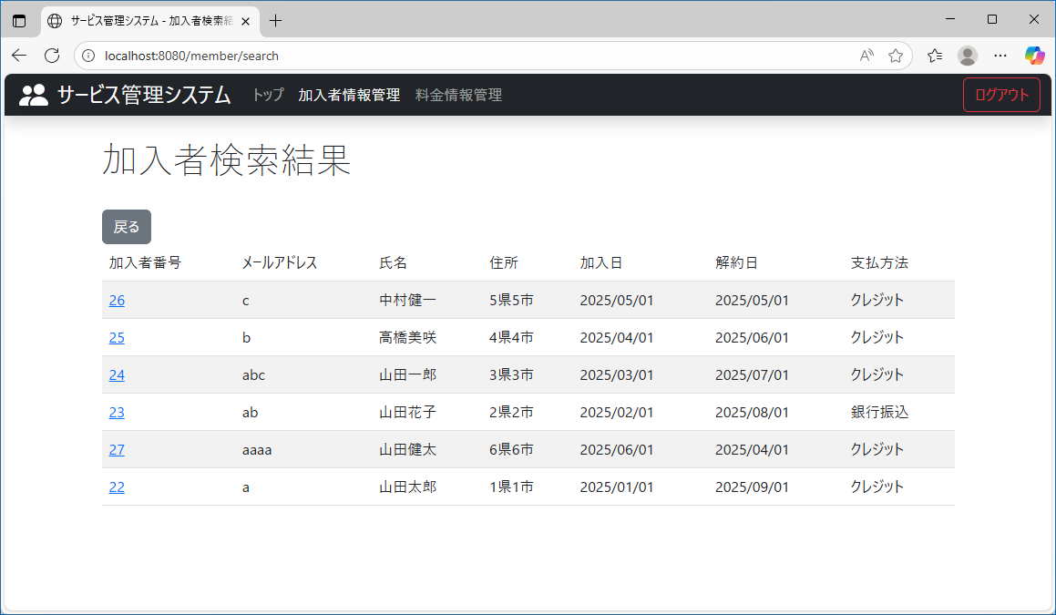
テスト内容： | メールアドレス、氏名を未入力にし、ドロップダウンリストにそれぞれ、メールアドレス、降順を選択し、検索ボタンを押下する。
確認内容： | 検索結果に該当者が、メールアドレスに対して降順で表示されていること。

ケース8


テスト内容： | メールアドレス、氏名にそれぞれ一致したテキストを入力し、ドロップダウンリストにそれぞれ、メールアドレス、昇順を選択し、検索ボタンを押下する。
確認内容： | 検索結果に該当者が、メールアドレスに対して昇順で表示されていること。

ケース9
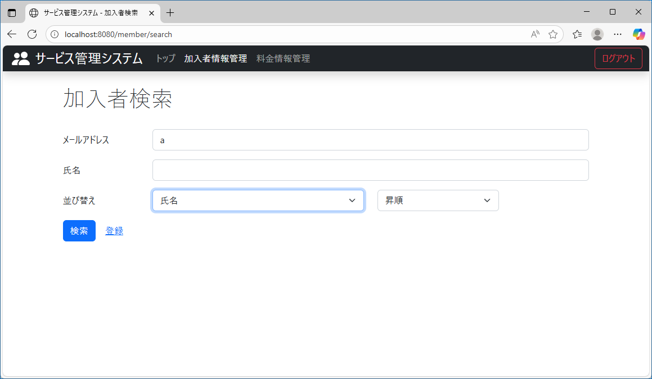
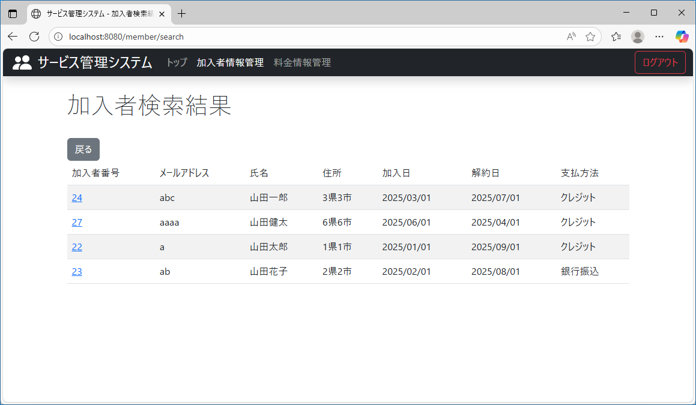
テスト内容： | メールアドレスのみ一致したテキストを入力し、ドロップダウンリストにそれぞれ、氏名、昇順を選択し、検索ボタンを押下する。
確認内容： | 検索結果に該当者が、氏名に対して昇順で表示されていること。

ケース10
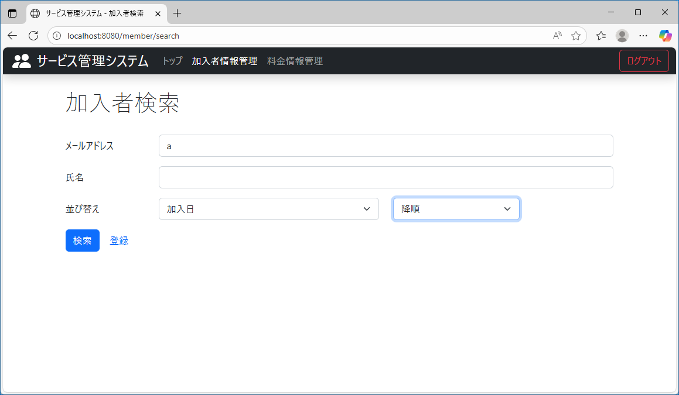
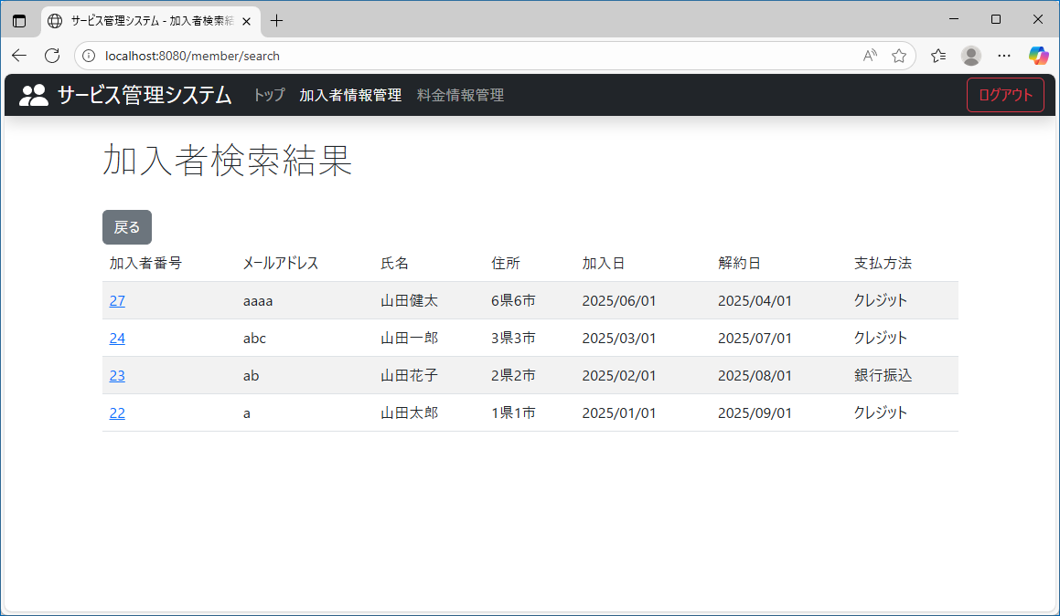
テスト内容： | メールアドレスのみ一致したテキストを入力し、ドロップダウンリストにそれぞれ、加入日、降順を選択し、検索ボタンを押下する。
確認内容： | 検索結果に該当者が、加入日に対して降順で表示されていること。

ケース11

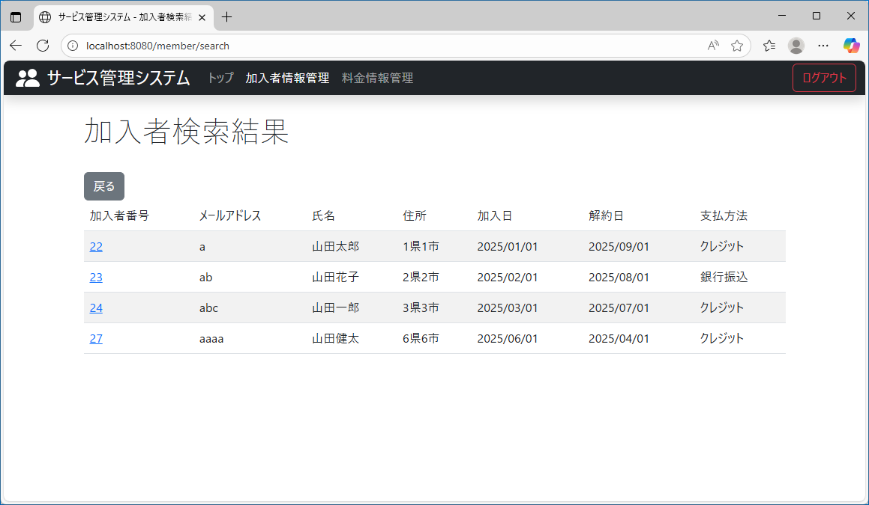
テスト内容： | 氏名のみ一致したテキストを入力し、ドロップダウンリストにそれぞれ、加入日、昇順を選択し、検索ボタンを押下する。
確認内容： | 検索結果に該当者が、加入日に対して昇順で表示されていること。

ケース12

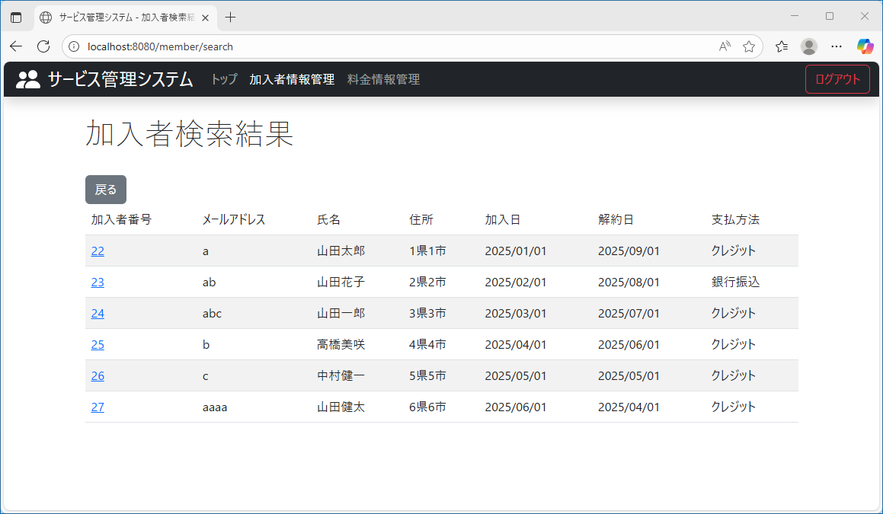
テスト内容： | メールアドレス、氏名を未入力にし、ドロップダウンリストにそれぞれ、解約日、降順を選択し、検索ボタンを押下する。
確認内容： | 検索結果に該当者が、解約日に対して降順で表示されていること。

ケース13
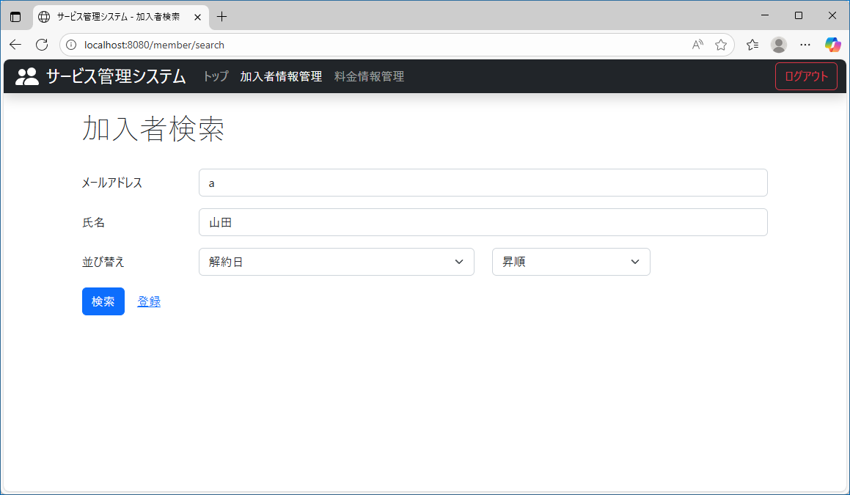
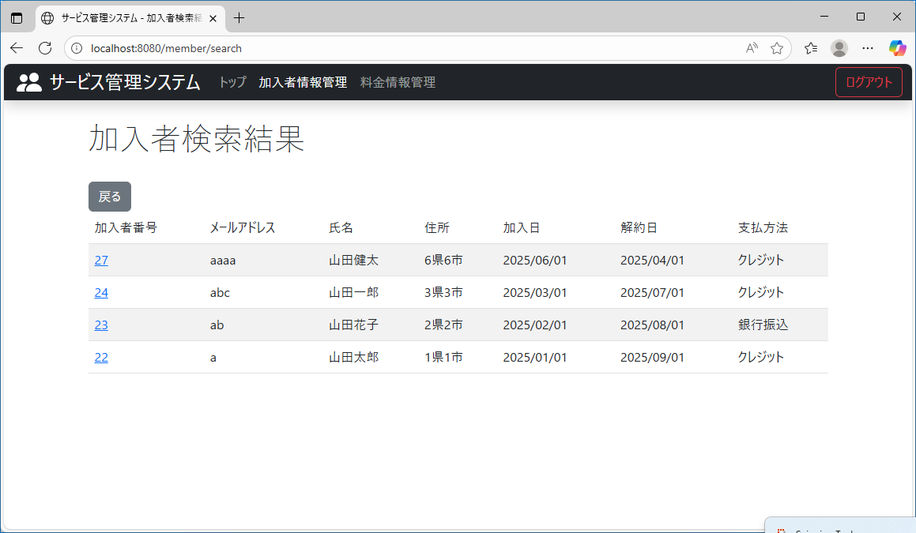
テスト内容： | メールアドレス、氏名にそれぞれ一致したテキストを入力し、ドロップダウンリストにそれぞれ、解約日、昇順を選択し、検索ボタンを押下する。
確認内容： | 検索結果に該当者が、解約日に対して昇順で表示されていること。

ケース14
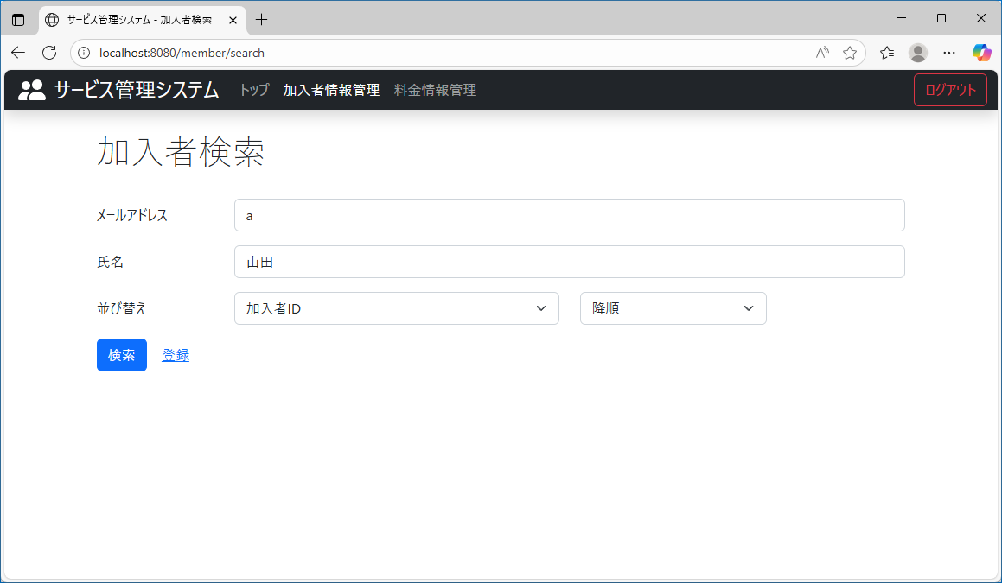
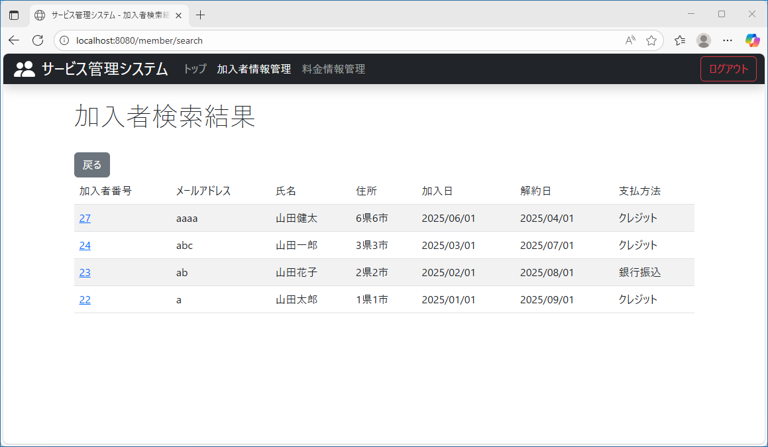
テスト内容： | メールアドレス、氏名にそれぞれ一致したテキストを入力し、ドロップダウンリストにそれぞれ、加入者ID、降順を選択し、検索ボタンを押下する。
確認内容： | 検索結果に該当者が、加入者IDに対して降順で表示されていること。

ケース15


テスト内容： | メールアドレス、氏名を未入力にし、ドロップダウンリストにそれぞれ、支払方法、降順を選択し、検索ボタンを押下する。
確認内容： | 検索結果に該当者が、支払方法に対して降順で表示されていること。

ケース16
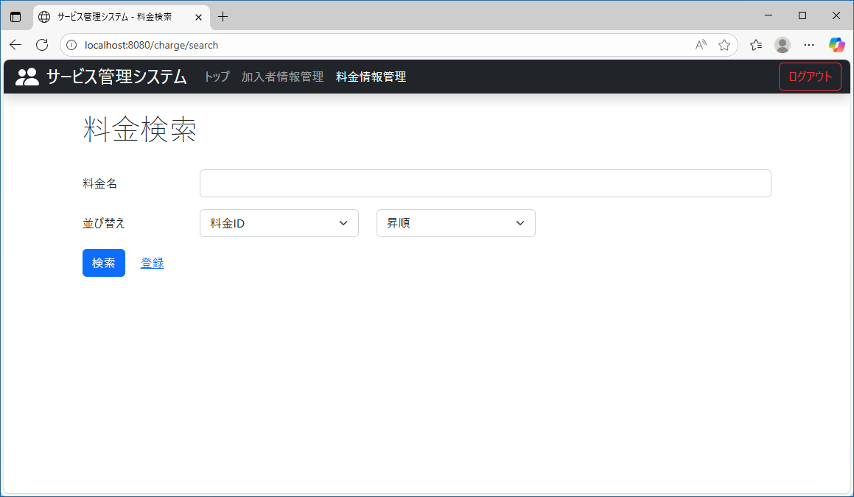
テスト内容： | 料金検索画面を確認する。
確認内容： | 並び替えのテキストが追加されていること。
 | ドロップダウンリストが二つ表示されていること。
 | 何も操作しない状態で、左のドロップダウンリストには「料金ID」、右のドロップダウンリストには、「昇順」が選択されていること。

ケース17
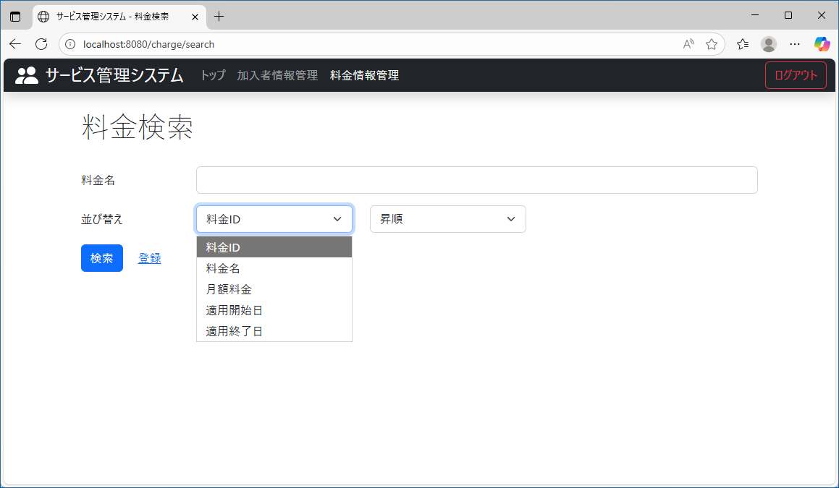
テスト内容： | 左のドロップダウンリストを押下する。
確認内容： | 以下の項目が選択できること。
 | 料金ID
 | 料金名
 | 月額料金
 | 適用開始日
 | 適用終了日

ケース18
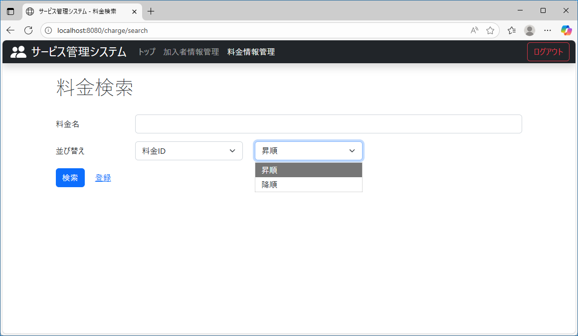
テスト内容： | 右のドロップダウンリストを押下する。
確認内容： | 以下の項目が選択できること。
 | 昇順
 | 降順

ケース19
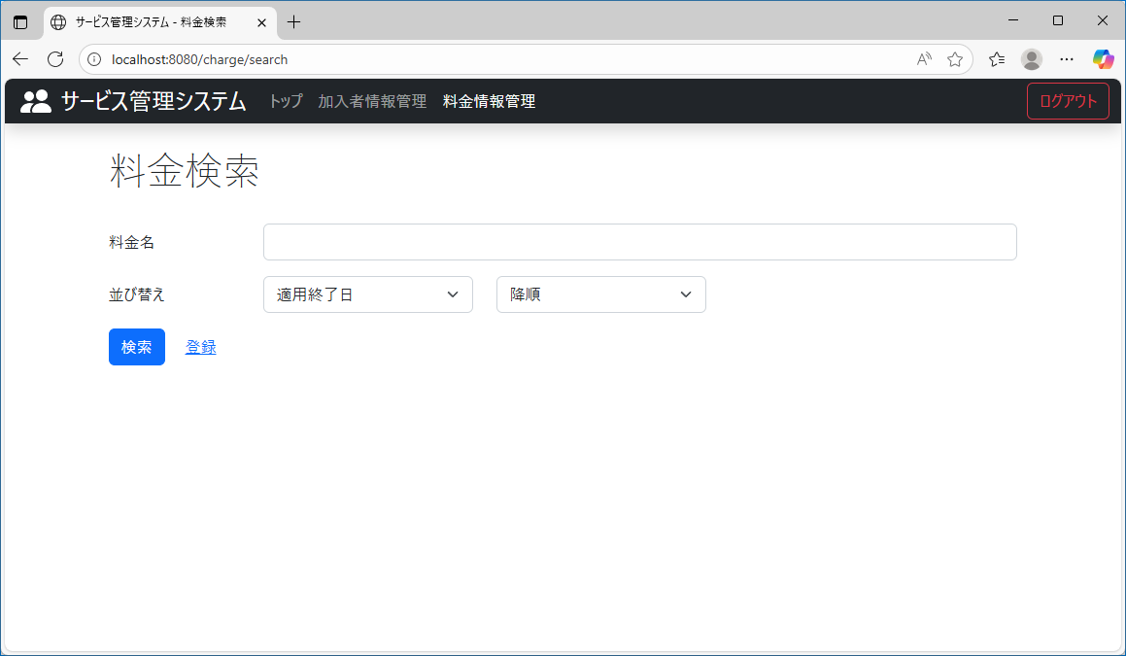
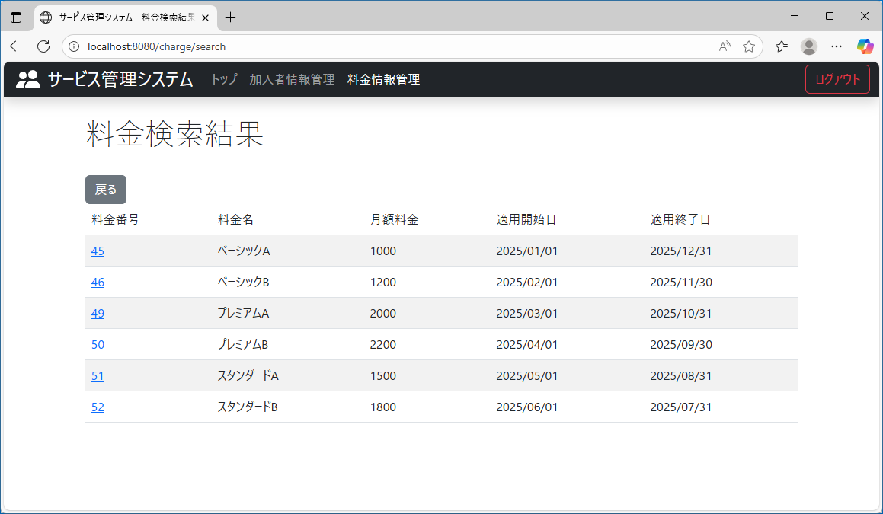
テスト内容： | 料金名を未入力にして、ドロップダウンリストにそれぞれ、適用終了日、降順を選択し、検索ボタンを押下する。
確認内容： | すべての料金情報に対して、適用終了日に対して降順で表示されていること。

ケース20
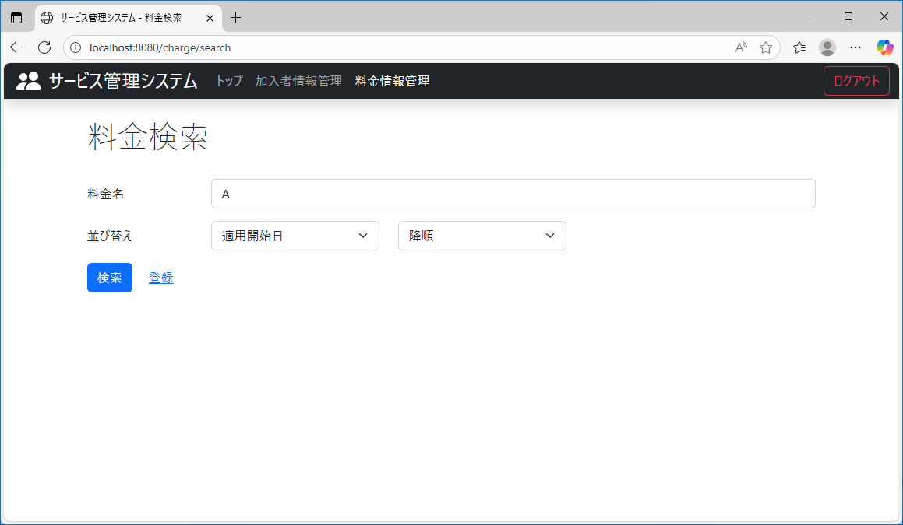
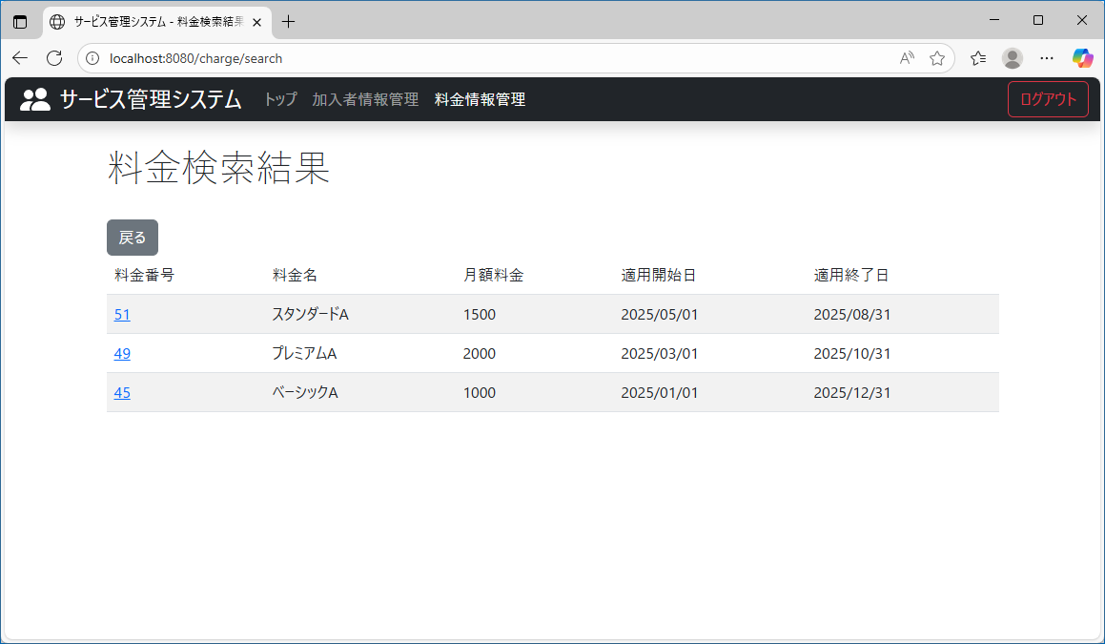
テスト内容： | 料金名を入力し、ドロップダウンリストにそれぞれ、適用開始日、降順を選択し、検索ボタンを押下する。
確認内容： | 検索結果に該当者が、適用開始日に対して降順で表示されていること。

ケース21

テスト内容： | 料金名を入力し、ドロップダウンリストにそれぞれ、料金ID、降順を選択し、検索ボタンを押下する。
確認内容： | 検索結果に該当者が、料金IDに対して降順で表示されていること。

ケース22

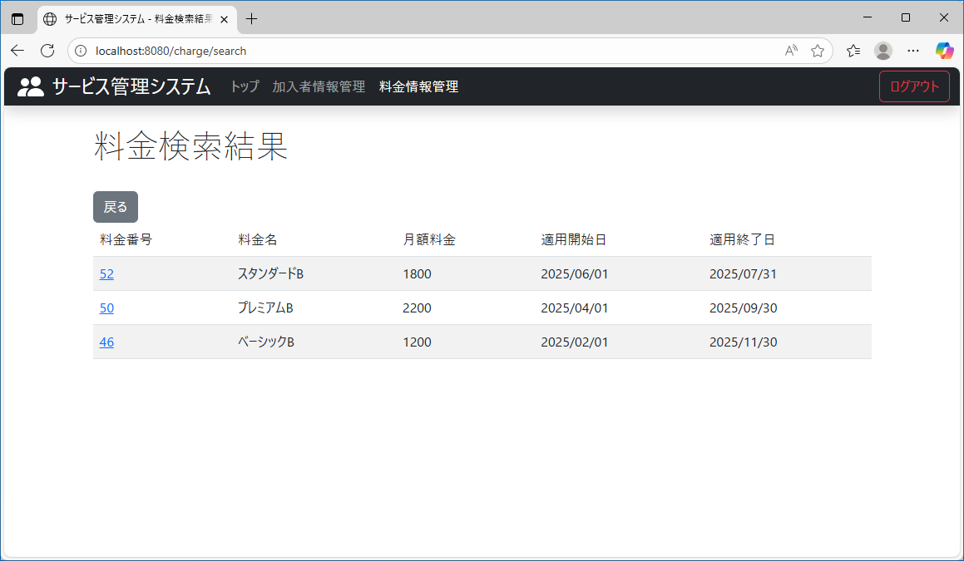
テスト内容： | 料金名を入力し、ドロップダウンリストにそれぞれ、料金名、昇順を選択し、検索ボタンを押下する。
確認内容： | 検索結果に該当者が、料金名に対して昇順で表示されていること。

ケース23

テスト内容： | 料金名を未入力にして、ドロップダウンリストにそれぞれ、適用開始日、昇順を選択し、検索ボタンを押下する。
確認内容： | すべての料金情報に対して、適用開始日に対して昇順で表示されていること。

ケース24
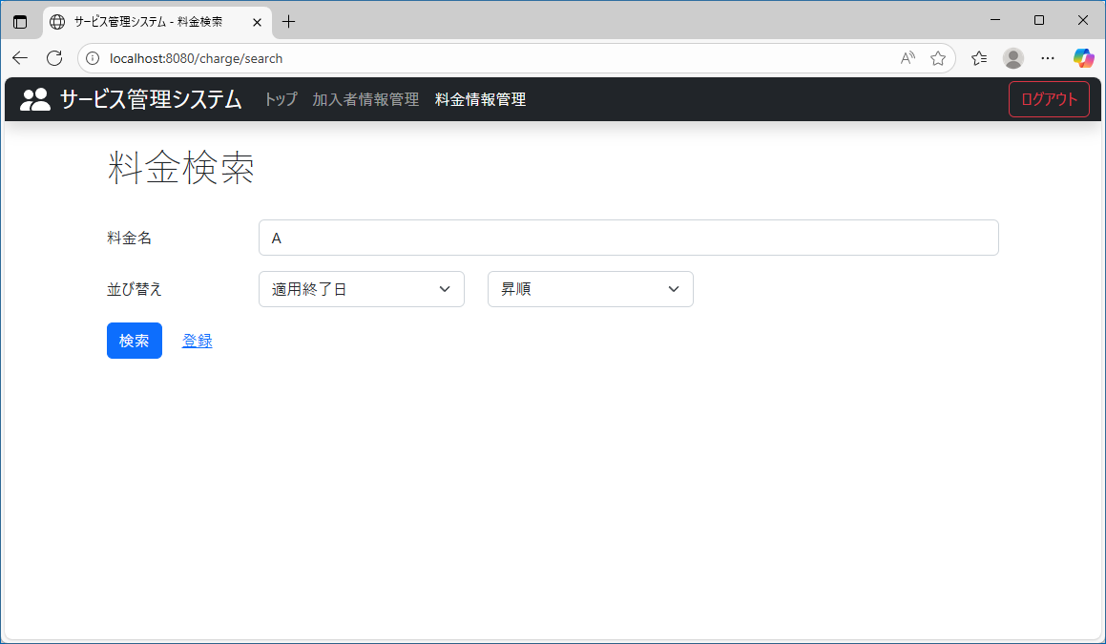
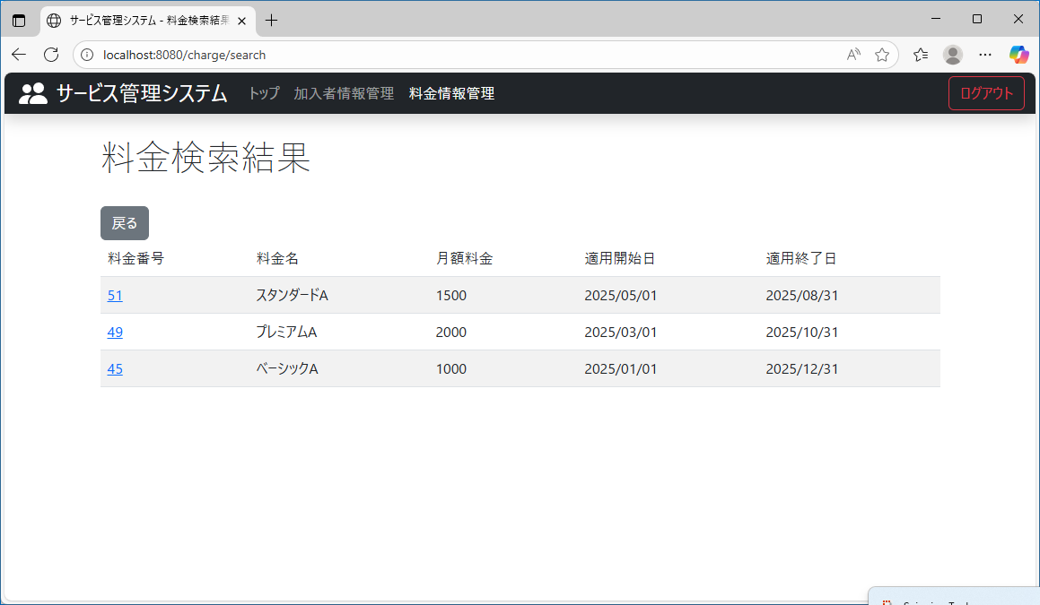
テスト内容： | 料金名を入力し、ドロップダウンリストにそれぞれ、適用終了日、昇順を選択し、検索ボタンを押下する。
確認内容： | 検索結果に該当者が、適用終了日に対して昇順で表示されていること。

ケース25


テスト内容： | 料金名を入力し、ドロップダウンリストにそれぞれ、月額料金、昇順を選択し、検索ボタンを押下する。
確認内容： | 検索結果に該当者が、月額料金に対して昇順で表示されていること。

ケース26


テスト内容： | 料金名を未入力にして、ドロップダウンリストにそれぞれ、料金名、降順を選択し、検索ボタンを押下する。
確認内容： | すべての料金情報に対して、料金名に対して降順で表示されていること。

ケース27

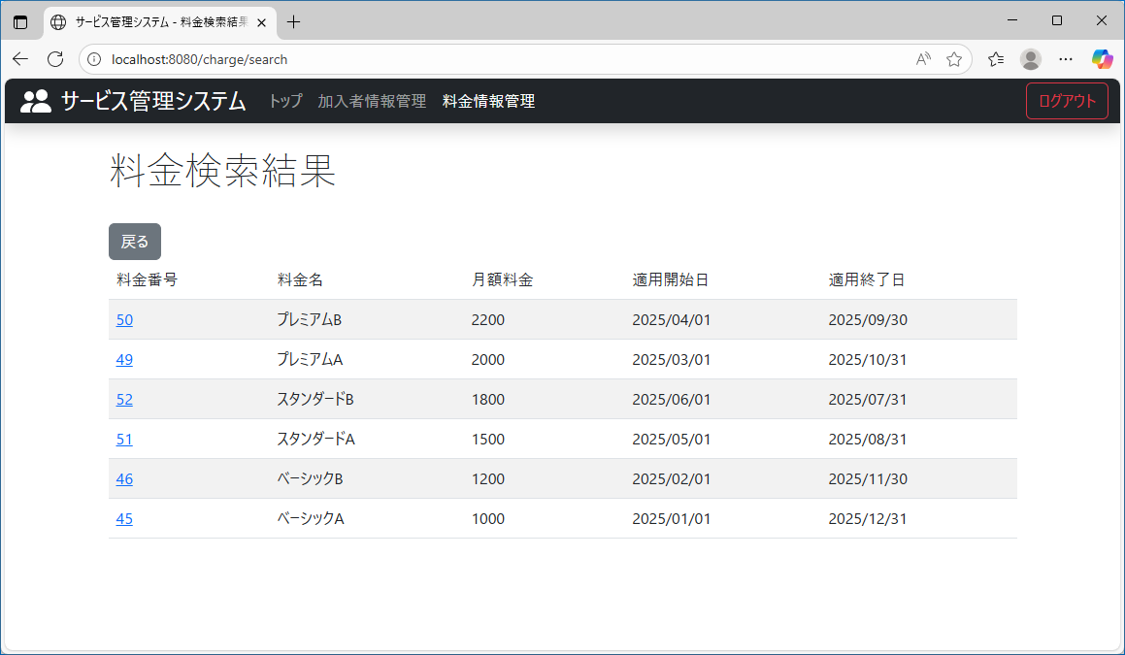
テスト内容： | 料金名を未入力にして、ドロップダウンリストにそれぞれ、月額料金、降順を選択し、検索ボタンを押下する。
確認内容： | すべての料金情報に対して、月額料金に対して降順で表示されていること。

ケース29
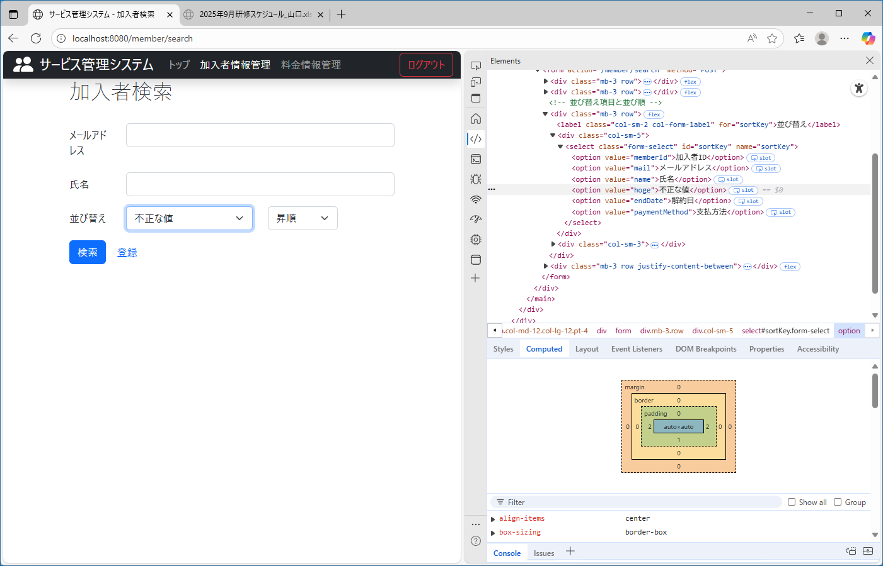
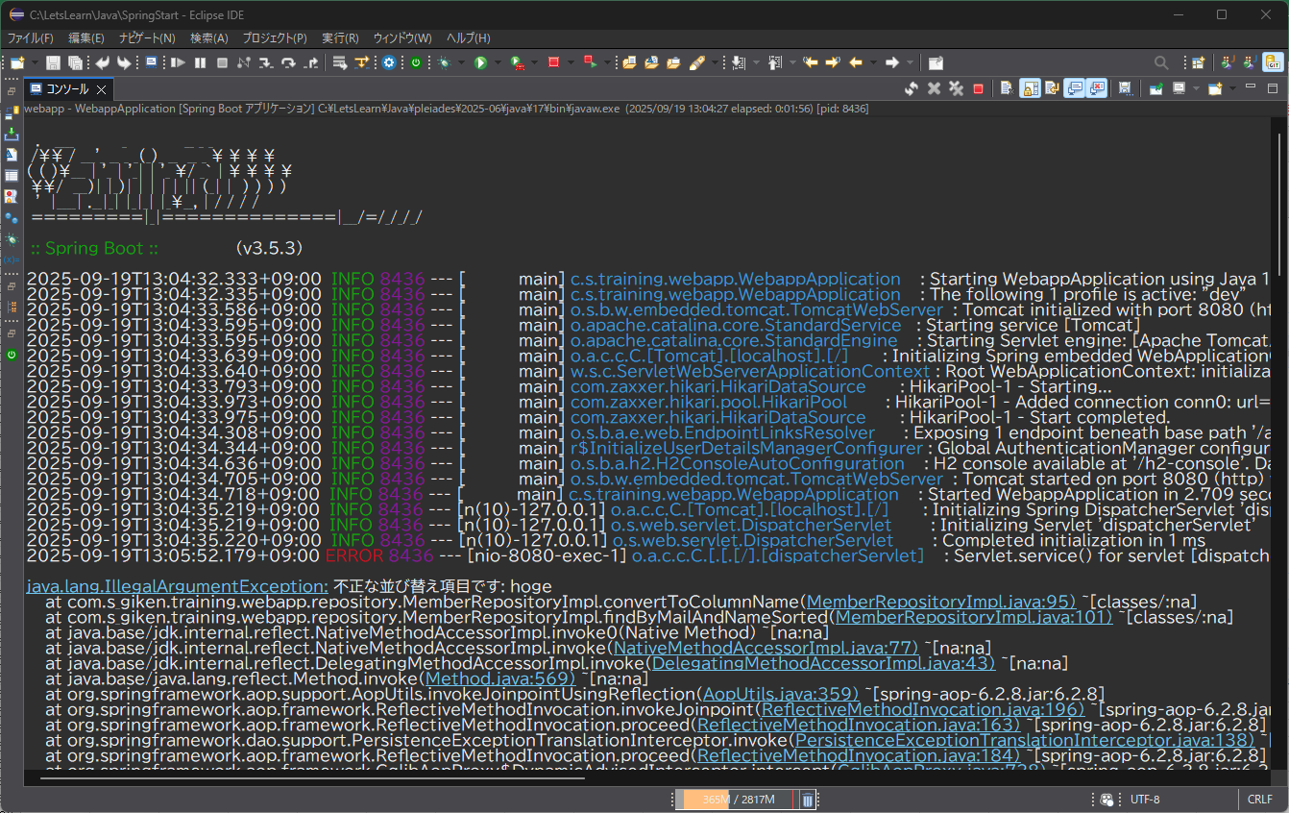
テスト内容： | 加入者検索画面で、右のドロップダウンリストに不正な値を入力する。
確認内容： | ログに、”不正な並び替え項目です”とエラーメッセージが出力されていること。

ケース30
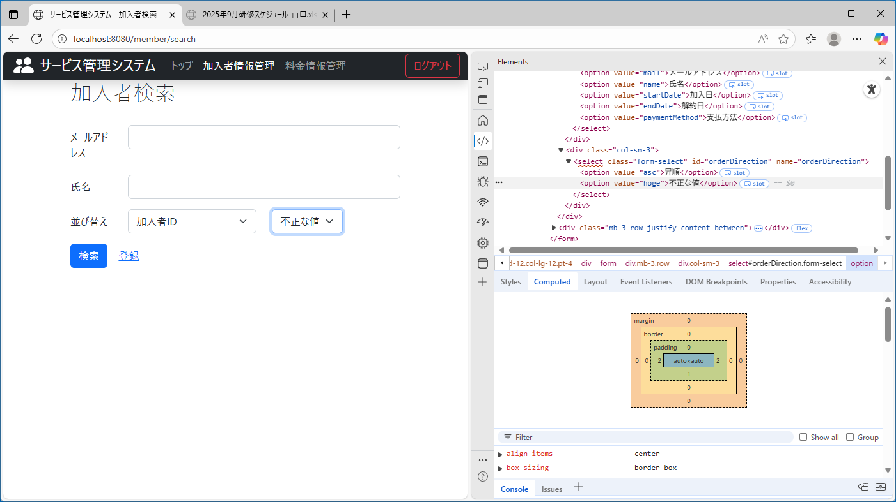
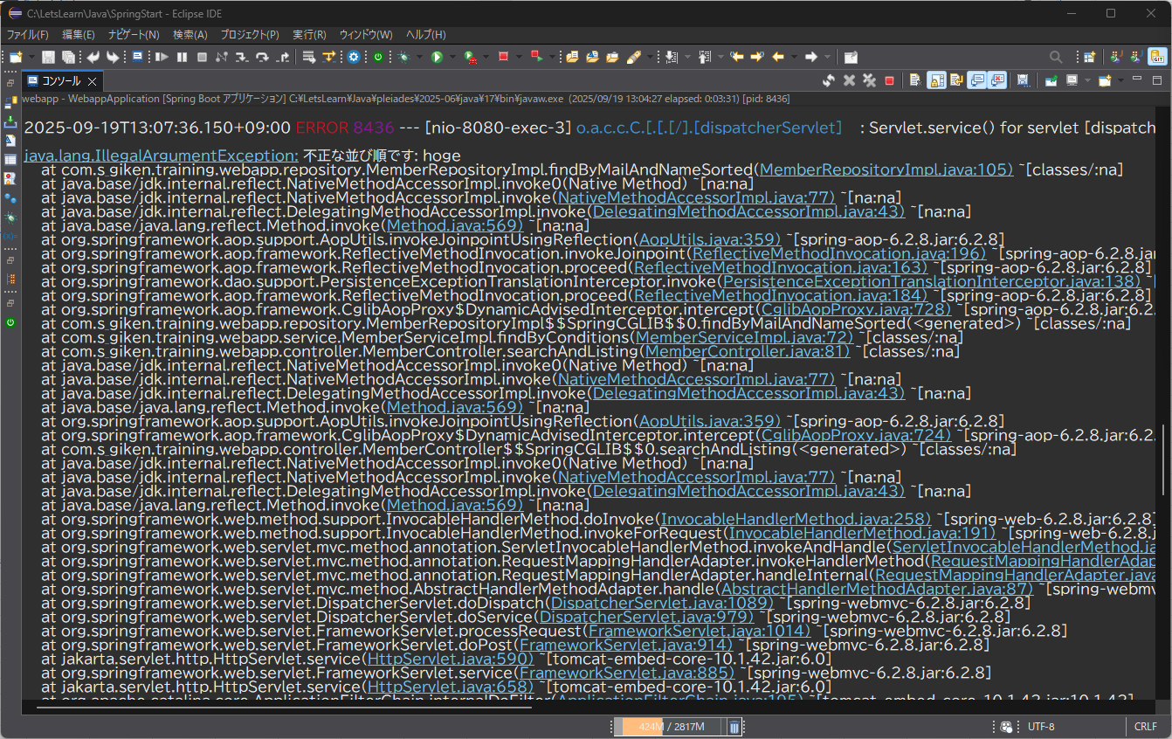
テスト内容： | 加入者検索画面で、左のドロップダウンリストに不正な値を入力する。
確認内容： | ログに、”不正な並び順です”とエラーメッセージが出力されていること。

ケース31
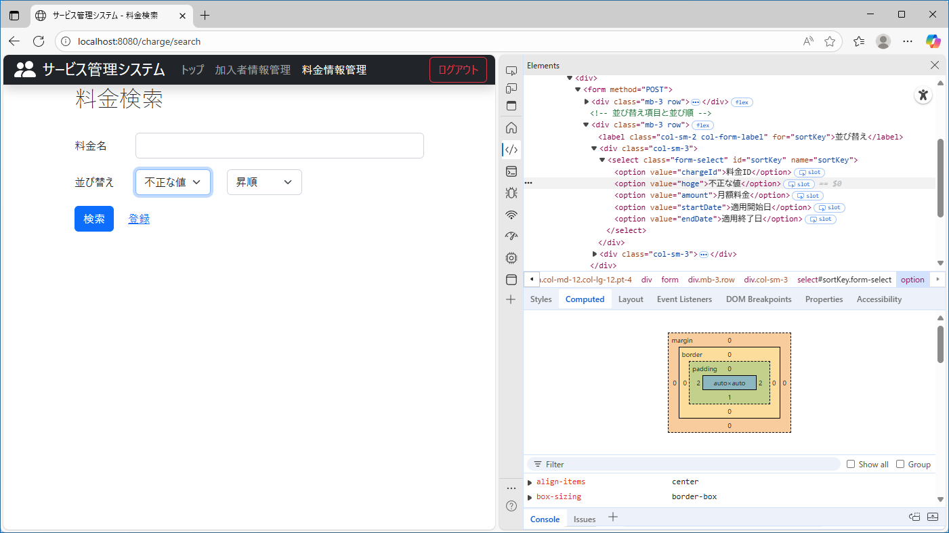
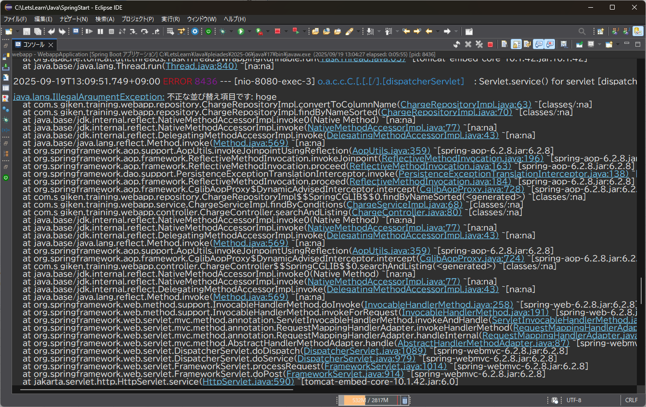
テスト内容： | 料金検索画面で、左のドロップダウンリストに不正な値を入力する。
確認内容： | ログに、”不正な並び順です”とエラーメッセージが出力されていること。

ケース32
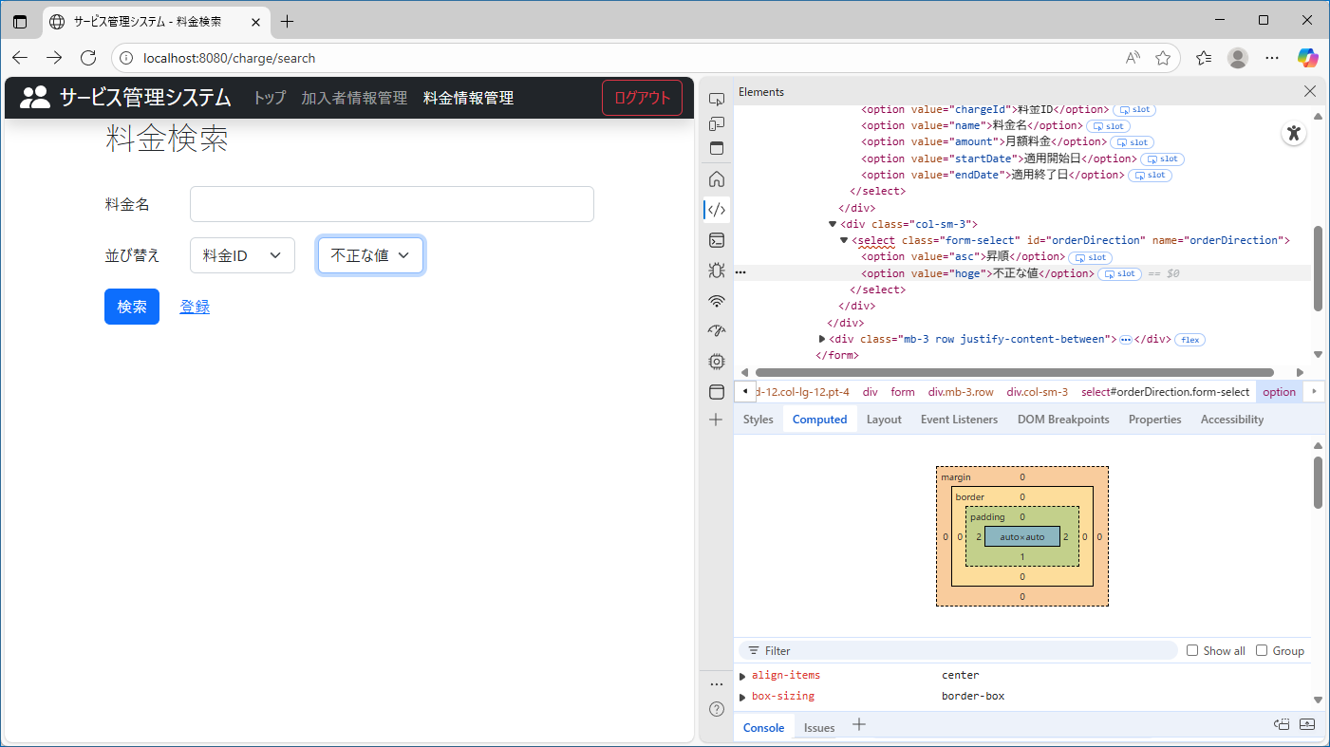

テスト内容： | 料金検索画面で、右のドロップダウンリストに不正な値を入力する。
確認内容： | ログに、”不正な並び順です”とエラーメッセージが出力されていること。

